git安装教程
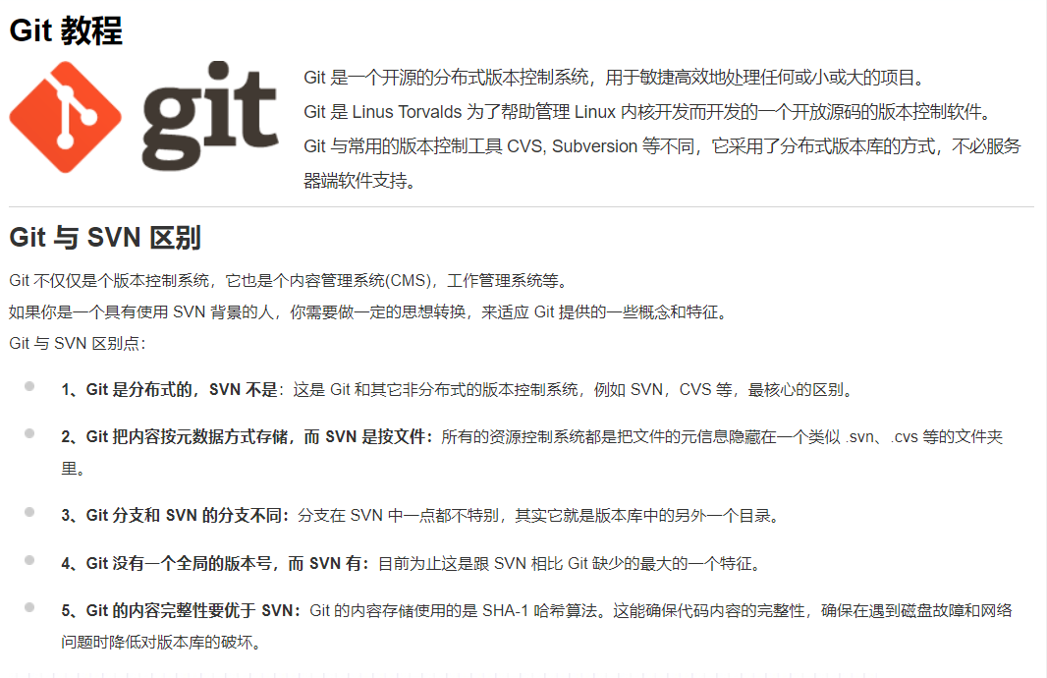

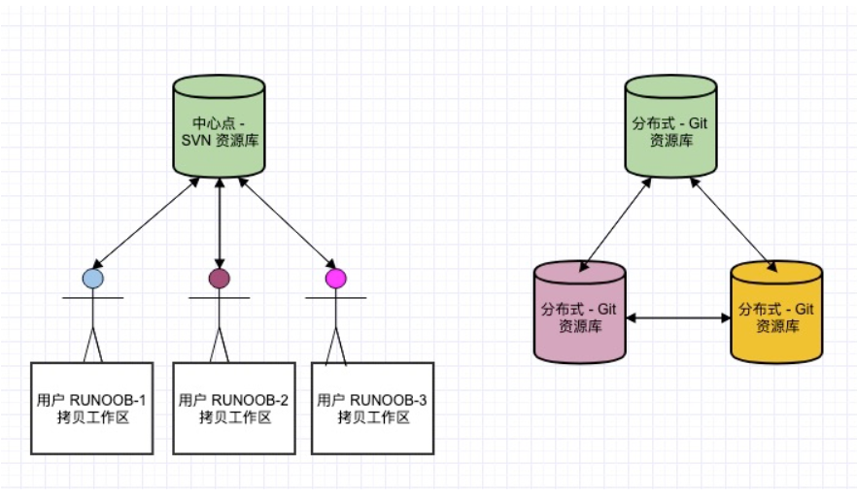

Windows 平台上安装

 | 在 Windows 平台上安装 Git 同样轻松，有个叫做 msysGit 的项目提供了安装包，可以到 GitHub 的页面上下载 exe 安装文件并运行：
 | 安装包下载地址：https://gitforwindows.org/

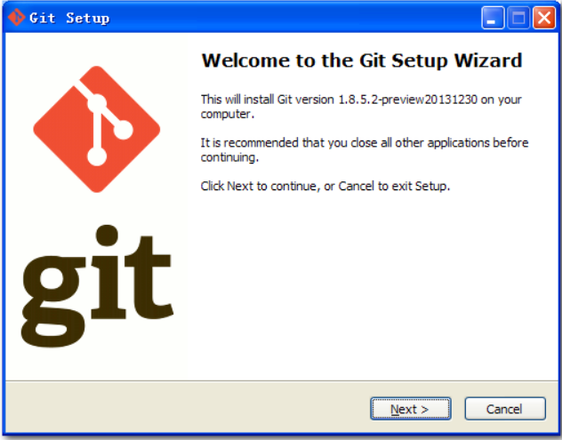

 | 官网慢，可以用国内的镜像：https://npm.taobao.org/mirrors/git-for-windows/。
 | 完成安装之后，就可以使用命令行的 git 工具（已经自带了 ssh 客户端）了，另外还有一个图形界面的 Git 项目管理工具。
 | 在开始菜单里找到"Git"->"Git Bash"，会弹出 Git 命令窗口，你可以在该窗口进行 Git 操作。

Git 配置
 | Git 提供了一个叫做 git config 的工具，专门用来配置或读取相应的工作环境变量。
 | 这些环境变量，决定了 Git 在各个环节的具体工作方式和行为。这些变量可以存放在以下三个不同的地方：

 | /etc/gitconfig 文件：系统中对所有用户都普遍适用的配置。若使用 git config 时用 --system 选项，读写的就是这个文件。

 | ~/.gitconfig 文件：用户目录下的配置文件只适用于该用户。若使用 git config 时用 --global 选项，读写的就是这个文件。

 | 当前项目的 Git 目录中的配置文件（也就是工作目录中的 .git/config 文件）：这里的配置仅仅针对当前项目有效。每一个级别的配置都会覆盖上层的相同配置，所以 .git/config 里的配置会覆盖 /etc/gitconfig 中的同名变量。

 | 在 Windows 系统上，Git 会找寻用户主目录下的 .gitconfig 文件。主目录即 $HOME 变量指定的目录，一般都是 C:\Documents and Settings\$USER。
 | 此外，Git 还会尝试找寻 /etc/gitconfig 文件，只不过看当初 Git 装在什么目录，就以此作为根目录来定位。

用户信息
 | 配置个人的用户名称和电子邮件地址：

 |  | $ git config --global user.name "runoob"
 |  | $ git config --global user.email test@runoob.com

 | 如果用了 --global 选项，那么更改的配置文件就是位于你用户主目录下的那个，以后你所有的项目都会默认使用这里配置的用户信息。
 | 如果要在某个特定的项目中使用其他名字或者电邮，只要去掉 --global 选项重新配置即可，新的设定保存在当前项目的 .git/config 文件里。

文本编辑器
 | 设置Git默认使用的文本编辑器, 一般可能会是 Vi 或者 Vim。如果你有其他偏好，比如 Emacs 的话，可以重新设置：:

 |  | $ git config --global core.editor emacs

差异分析工具
 | 还有一个比较常用的是，在解决合并冲突时使用哪种差异分析工具。比如要改用 vimdiff 的话：

 |  | $ git config --global merge.tool vimdiff

 | Git 可以理解 kdiff3，tkdiff，meld，xxdiff，emerge，vimdiff，gvimdiff，ecmerge，和 opendiff 等合并工具的输出信息。
 | 当然，你也可以指定使用自己开发的工具，具体怎么做可以参阅第七章。

查看配置信息
 | 要检查已有的配置信息，可以使用 git config --list 命令：

 |  | $ git config --list
 |  | http.postbuffer=2M
 |  | user.name=runoob
 |  | user.email=test@runoob.com

 | 有时候会看到重复的变量名，那就说明它们来自不同的配置文件（比如 /etc/gitconfig 和 ~/.gitconfig），不过最终 Git 实际采用的是最后一个。
 | 这些配置我们也可以在 ~/.gitconfig 或 /etc/gitconfig 看到，如下所示：

 |  | vim ~/.gitconfig

 | 显示内容如下所示：

 |  | [http]
 |  | postBuffer = 2M
 |  | [user]
 |  | name = runoob
 |  | email = test@runoob.com

 | 也可以直接查阅某个环境变量的设定，只要把特定的名字跟在后面即可，像这样：

 |  | $ git config user.name
 |  | runoob

Git 工作流程

 | 一般工作流程如下：

 | 克隆 Git 资源作为工作目录。

 | 在克隆的资源上添加或修改文件。

 | 如果其他人修改了，你可以更新资源。

 | 在提交前查看修改。

 | 提交修改。

 | 在修改完成后，如果发现错误，可以撤回提交并再次修改并提交。

 | 下图展示了 Git 的工作流程：

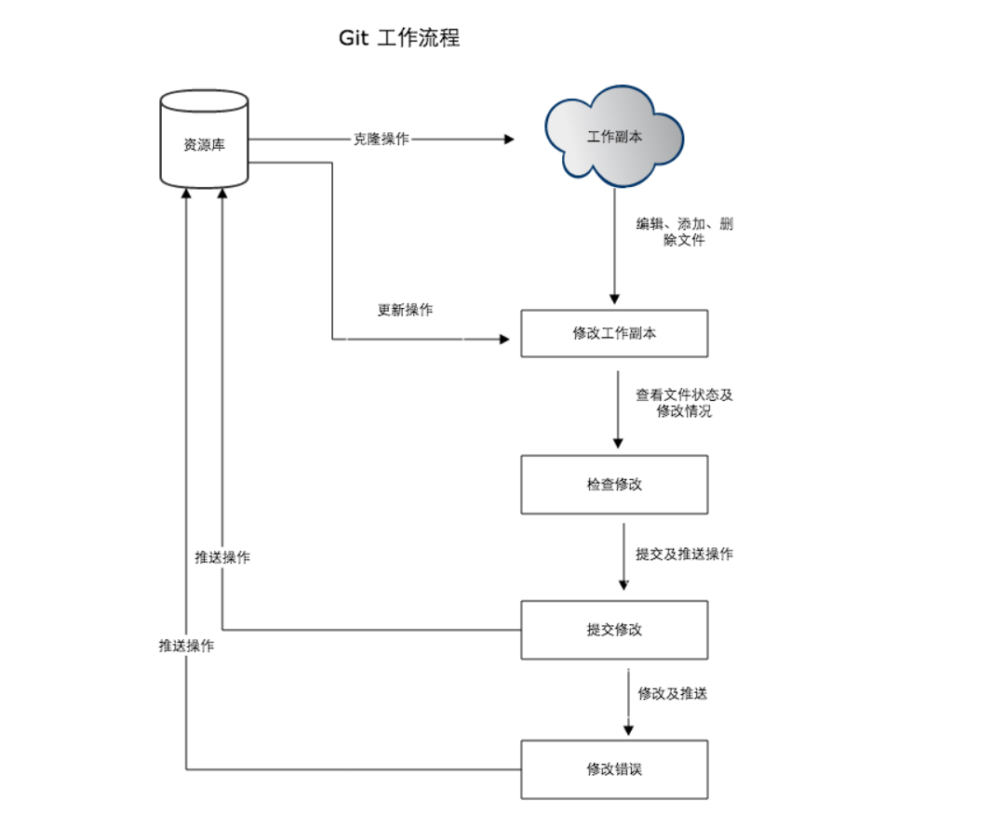

Git 工作区、暂存区和版本库

 | 基本概念
 | 我们先来理解下 Git 工作区、暂存区和版本库概念：

 | 工作区：就是你在电脑里能看到的目录。

 | 暂存区：英文叫 stage 或 index。一般存放在 .git 目录下的 index 文件（.git/index）中，所以我们把暂存区有时也叫作索引（index）。

 | 版本库：工作区有一个隐藏目录 .git，这个不算工作区，而是 Git 的版本库。

 | 下面这个图展示了工作区、版本库中的暂存区和版本库之间的关系：

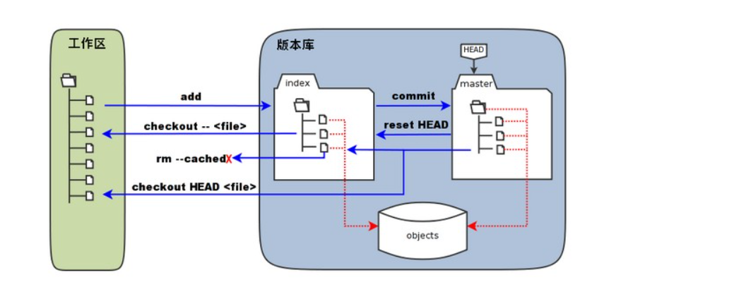

 | 图中左侧为工作区，右侧为版本库。在版本库中标记为 "index" 的区域是暂存区（stage/index），标记为 "master" 的是 master 分支所代表的目录树。

 | 图中我们可以看出此时 "HEAD" 实际是指向 master 分支的一个"游标"。所以图示的命令中出现 HEAD 的地方可以用 master 来替换。

 | 图中的 objects 标识的区域为 Git 的对象库，实际位于 ".git/objects" 目录下，里面包含了创建的各种对象及内容。

 | 当对工作区修改（或新增）的文件执行 git add 命令时，暂存区的目录树被更新，同时工作区修改（或新增）的文件内容被写入到对象库中的一个新的对象中，而该对象的ID被记录在暂存区的文件索引中。

 | 当执行提交操作（git commit）时，暂存区的目录树写到版本库（对象库）中，master 分支会做相应的更新。即 master 指向的目录树就是提交时暂存区的目录树。

 | 当执行 git reset HEAD 命令时，暂存区的目录树会被重写，被 master 分支指向的目录树所替换，但是工作区不受影响。

 | 当执行 git rm --cached <file> 命令时，会直接从暂存区删除文件，工作区则不做出改变。

 | 当执行 git checkout . 或者 git checkout -- <file> 命令时，会用暂存区全部或指定的文件替换工作区的文件。这个操作很危险，会清除工作区中未添加到暂存区的改动。

 | 当执行 git checkout HEAD . 或者 git checkout HEAD <file> 命令时，会用 HEAD 指向的 master 分支中的全部或者部分文件替换暂存区和以及工作区中的文件。这个命令也是极具危险性的，
 | 因为不但会清除工作区中未提交的改动，也会清除暂存区中未提交的改动。

Git 基本操作
 | Git 的工作就是创建和保存你项目的快照及与之后的快照进行对比。
 | 本章将对有关创建与提交你的项目快照的命令作介绍。
 | Git 常用的是以下 6 个命令：git clone、git push、git add 、git commit、git checkout、git pull，后面我们会详细介绍。

 | 说明：

 | workspace：工作区

 | staging area：暂存区/缓存区

 | local repository：或本地仓库

 | remote repository：远程仓库

 | 一个简单的操作步骤：

 |  | $ git init
 |  | $ git add .
 |  | $ git commit
 |  | git init - 初始化仓库。

 |  | git add . - 添加文件到暂存区。

 |  | git commit - 将暂存区内容添加到仓库中。

git常用命令
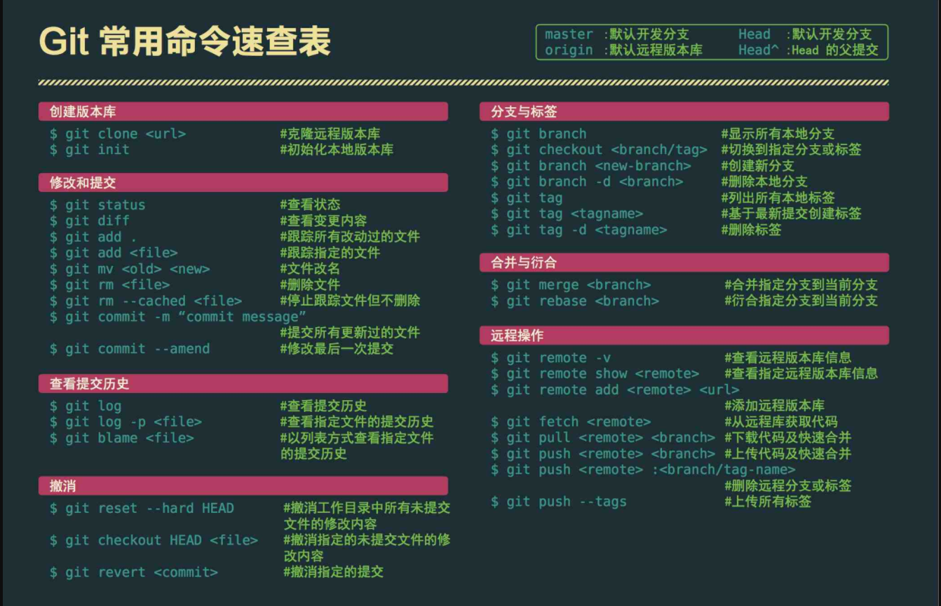

tortoisegit与github仓库连接
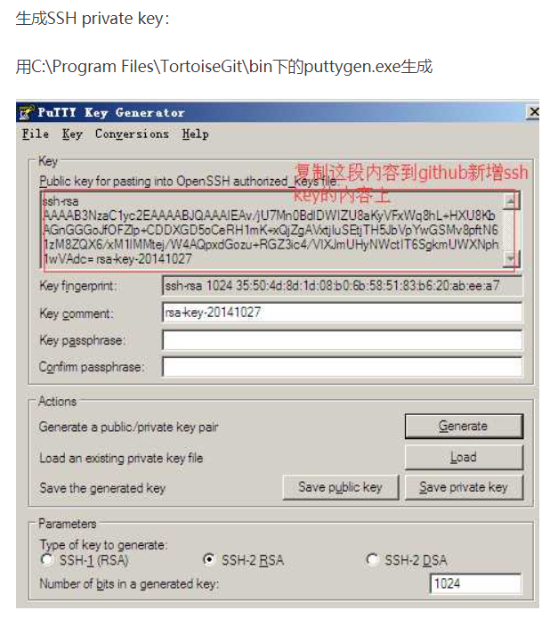
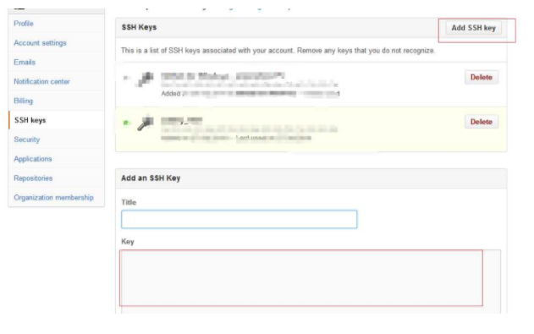
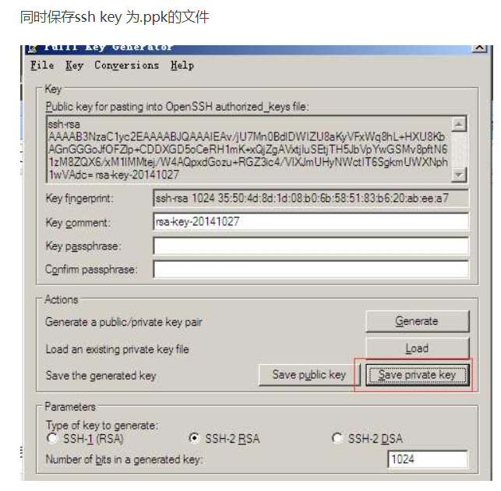
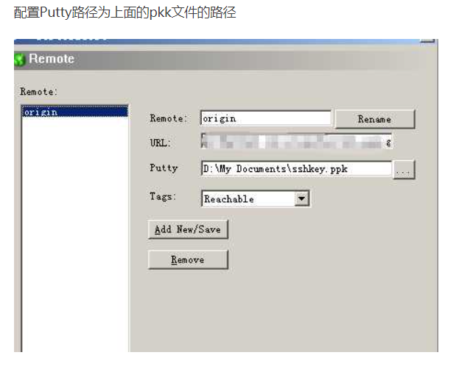
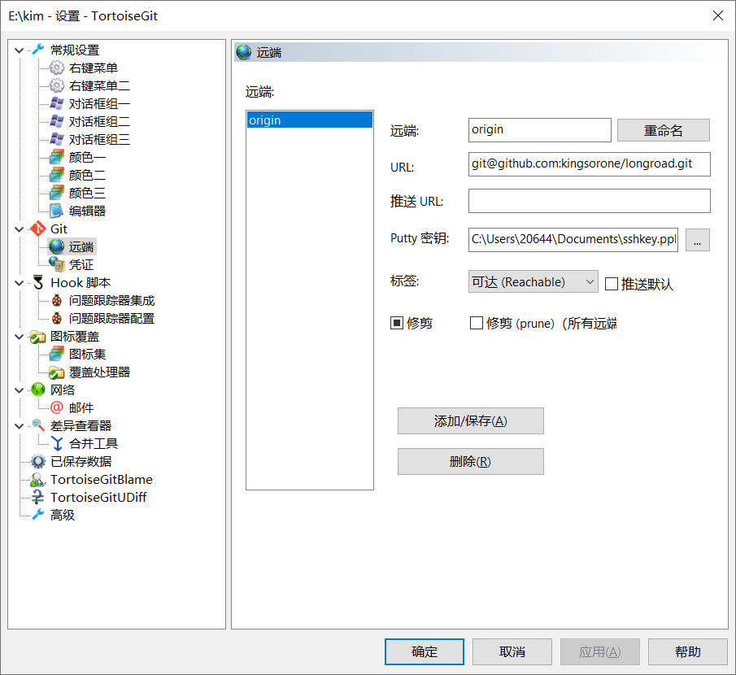
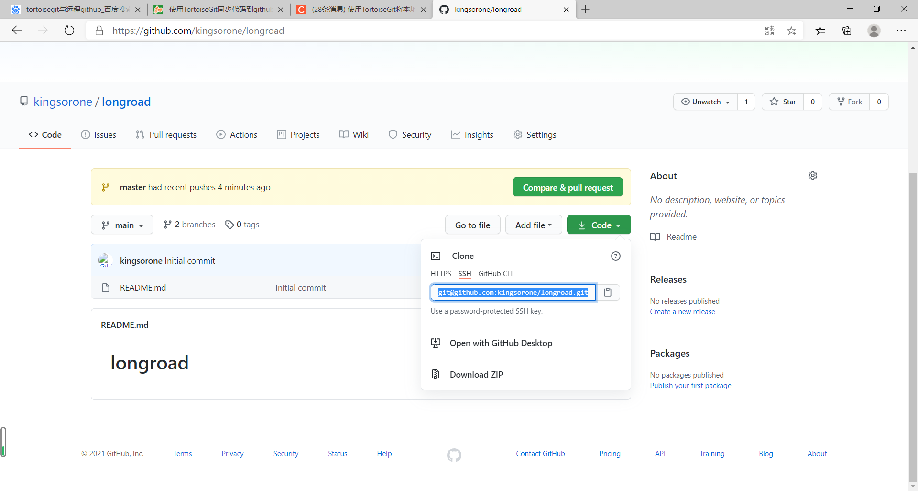

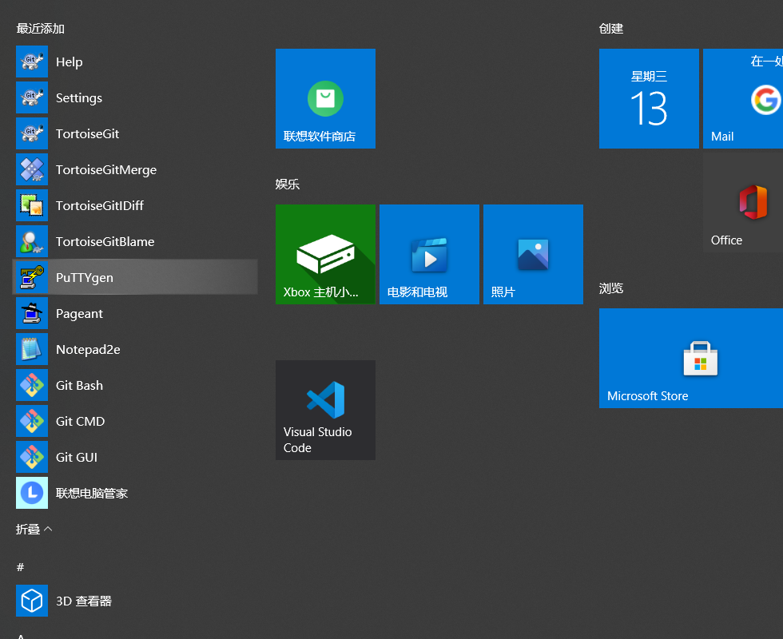

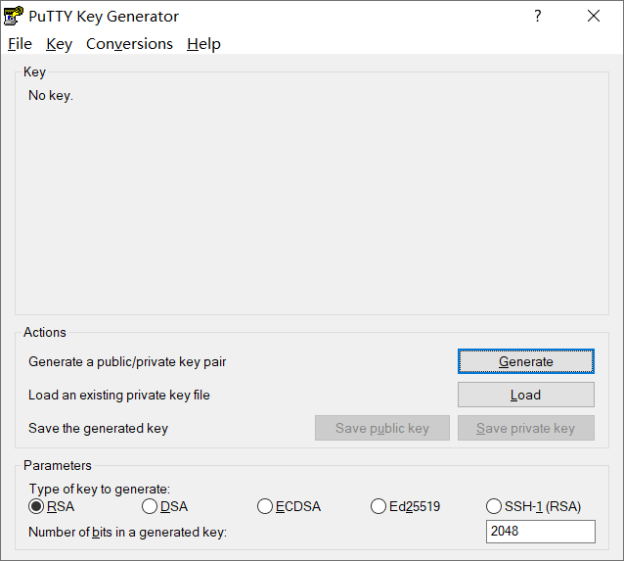

生成key，然后把key复制，到github的newkey页面中

